상품제안서
친환경 부직포가방 소(23 x 22 x 8cm) | 상품코드: S47987

 |  |  |  |  |  |  | 02-713-8555 | www.synergygift.co.kr
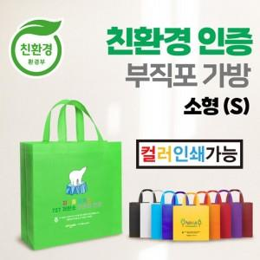 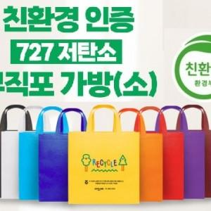 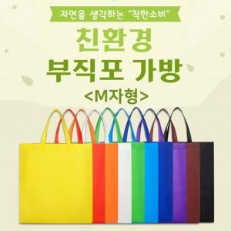

【상세/제작정보】

【인쇄/포장옵션】 | 풀칼라 / 포장불가능

【공급단가】 | 수량 | 100~ | 300~ | 500~ | 1,000~ | 3,000~
*VAT별도 | 단가 | 600원 | 585원 | 550원 | 520원 | 500원

【상품 URL】 | https://www.synergygift.co.kr:443/src/goods_detail.php?gdno=47987

